表格1
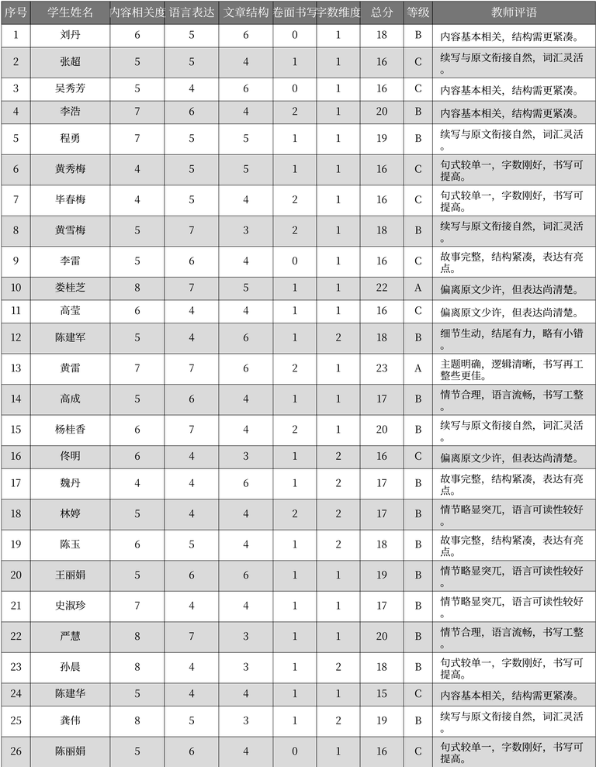
序号 | 学生姓名 | 内容相关度 | 语言表达 | 文章结构 | 卷面书写 | 字数维度 | 总分 | 等级 | 教师评语 | 表格名
1 | 刘丹 | 6 | 5 | 6 | 0 | 1 | 18 | B | 内容基本相关, 结构需更紧凑。 | 作文评分记录
2 | 张超 | 5 | 5 | 4 | 1 | 1 | 16 | C | 续写与原文衔接自然, 词汇灵活。 | 作文评分记录
3 | 吴秀芳 | 5 | 4 | 6 | 0 | 1 | 16 | C | 内容基本相关, 结构需更紧凑。 | 作文评分记录
4 | 李浩 | 7 | 6 | 4 | 2 | 1 | 20 | B | 内容基本相关, 结构需更紧凑。 | 作文评分记录
5 | 程勇 | 7 | 5 | 5 | 1 | 1 | 19 | B | 续写与原文衔接自然, 词汇灵活。 | 作文评分记录
6 | 黄秀梅 | 4 | 5 | 5 | 1 | 1 | 16 | C | 句式较单一, 字数刚好, 书写可提高。 | 作文评分记录
7 | 毕春梅 | 4 | 5 | 4 | 2 | 1 | 16 | C | 句式较单一, 字数刚好, 书写可提高。 | 作文评分记录
8 | 黄雪梅 | 5 | 7 | 3 | 2 | 1 | 18 | B | 续写与原文衔接自然, 词汇灵活。 | 作文评分记录
9 | 李雷 | 5 | 6 | 4 | 0 | 1 | 16 | C | 故事完整, 结构紧凑, 表达有亮点。 | 作文评分记录
10 | 娄桂芝 | 8 | 7 | 5 | 1 | 1 | 22 | A | 偏离原文少许, 但表达尚清楚。 | 作文评分记录
11 | 高莹 | 6 | 4 | 4 | 1 | 1 | 16 | C | 偏离原文少许, 但表达尚清楚。 | 作文评分记录
12 | 陈建军 | 5 | 4 | 6 | 1 | 2 | 18 | B | 细节生动, 结尾有力, 略有小错。 | 作文评分记录
13 | 黄雷 | 7 | 7 | 6 | 2 | 1 | 23 | A | 主题明确, 逻辑清晰, 书写再工整些更佳。 | 作文评分记录
14 | 高成 | 5 | 6 | 4 | 1 | 1 | 17 | B | 情节合理, 语言流畅, 书写工整。 | 作文评分记录
15 | 杨桂香 | 6 | 7 | 4 | 2 | 1 | 20 | B | 续写与原文衔接自然, 词汇灵活。 | 作文评分记录
16 | 佟明 | 6 | 4 | 3 | 1 | 2 | 16 | C | 偏离原文少许, 但表达尚清楚。 | 作文评分记录
17 | 魏丹 | 4 | 4 | 6 | 1 | 2 | 17 | B | 故事完整, 结构紧凑, 表达有亮点。 | 作文评分记录
18 | 林婷 | 5 | 4 | 4 | 2 | 2 | 17 | B | 情节略显突兀, 语言可读性较好。 | 作文评分记录
19 | 陈玉 | 6 | 5 | 4 | 1 | 2 | 18 | B | 故事完整, 结构紧凑, 表达有亮点。 | 作文评分记录
20 | 王丽娟 | 5 | 6 | 6 | 1 | 1 | 19 | B | 情节略显突兀, 语言可读性较好。 | 作文评分记录
21 | 史淑珍 | 7 | 4 | 4 | 1 | 1 | 17 | B | 情节略显突兀, 语言可读性较好。 | 作文评分记录
22 | 严慧 | 8 | 7 | 3 | 1 | 1 | 20 | B | 情节合理, 语言流畅, 书写工整。 | 作文评分记录
23 | 孙晨 | 8 | 4 | 3 | 1 | 2 | 18 | B | 句式较单一, 字数刚好, 书写可提高。 | 作文评分记录
24 | 陈建华 | 5 | 4 | 4 | 1 | 1 | 15 | C | 内容基本相关, 结构需更紧凑。 | 作文评分记录
25 | 龚伟 | 8 | 5 | 3 | 1 | 2 | 19 | B | 续写与原文衔接自然, 词汇灵活。 | 作文评分记录
26 | 陈丽娟 | 5 | 6 | 4 | 0 | 1 | 16 | C | 句式较单一, 字数刚好, 书写可提高。 | 作文评分记录

